Образец
Напиши, который час

3 | Молодец!
часа

9 | Молодец!
часов

10 | Молодец!
часов

Тест
Угадай персонажа



 | Введи ответ
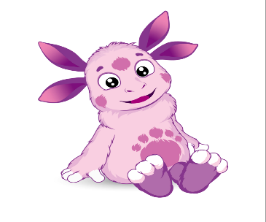

 | Введи ответ
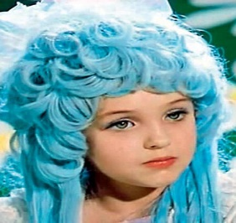

 | Введи ответ

 |  | Реши правильно 4 задания
 | Введи ответ

